Sheet1
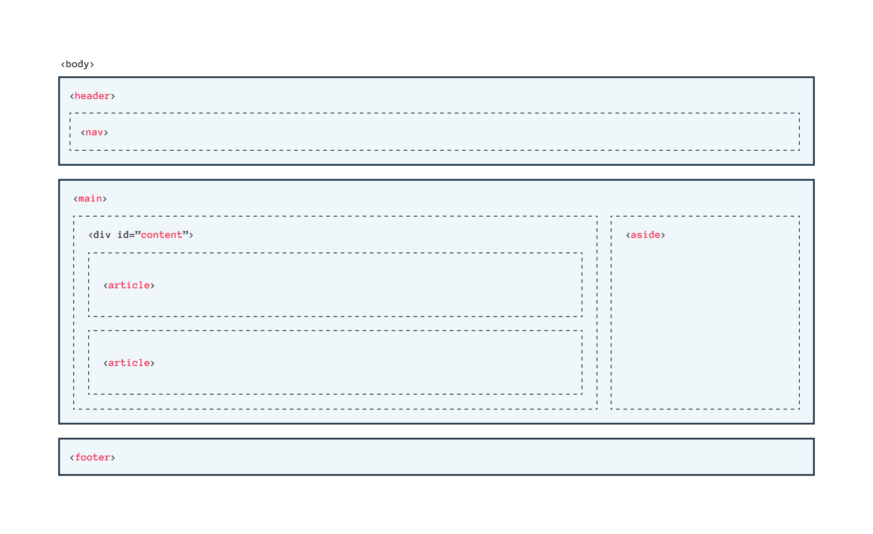
Kriteria Wajib |  | Penilaian |  | Skala 1-5 | Fitur tambahan
Terdapat |  |  |  |  |  | tambahkan kolom komentar
V | header | Menerapkan tampilan aplikasi yang menarik |  |  |  | tambahkan tentang website ini
V | footer |  | Memiliki pemilihan warna yang pas dengan tema aplikasi. Dalam memilih warna, Anda dapat memanfaatkan tools pemilihan warna seperti colorhunt.co |  |  | tambahkan list artikel
V | main |  | Tata letak elemen yang pas. Contoh: Tidak ada konten yang bertumpuk
V | article |  | Penggunaan font yang pas dengan tema
V | aside |  | Penerapa padding dan margin yang pas

Menerapkan konsep semantic HTML dalam menyusun struktur HTML |  | Menerapkan layout yang responsif
V | tidak terdapat duplikasi elemen main |  | Menggunakan media query untuk menyesuaikan layout pada berbagai ukuran layar device
V | elemen main harus berada di atanra header dan footer |  | Pastikan untuk tidak terdapat konten yang menumpuk maupun keluar dari kontainer ketika dicoba pada desktop, tablet, dan juga mobile.
V | harus terdapat elemen header sebelum main dan footer sesudah main
V | jika terdapat elemen header atau footer di dalam elemen article atau aside maka hal tersebut diperbolehkan | Terdapat penerapan JS dalam memanipulasi DOM. Berikut contoh-contoh penerapan JS dala silakan salah satu pilih.
 |  |  | Membuat dropdown
V | Wajib menampilkan foto di elemen aside. Anda boleh menampilkan foto diri Anda sekaligus menampilkakn biodata |  | Memanfaatkan logika seperti looping dalam menampilkan elemen dan konten
 | lainnya atau Anda juga bisa menampilkakn foto yang relevan dengan konten yang Anda tulis. |  | Membuat slider
 |  |  | dan lainnya yang mendukung tampilan website agar lebih hidup.
V | Menyusun layout menggunakan flexbox, bukan float

V | Tema yang ditampilkan bebas, kecuali tema Bandung
 |  | Ketentuan berkas submission
V | Semakin detail dan lengkap website Anda maka nilai submission akan makin tinggi
 |  |  | Mengirimkan berkas proyek submission dalam format zip.
 | Menggunakan relative path |  | Berkas wajib seperti HTML, CSS, dan aset lainnya
 |  |  | (opsional) JS

Submision Ditolak

 | Tidak memenuhi kriteria yang ditentukan
 | Menggunakan library Bootstrap, Materialize, Foundation, untuk menyusun layout
 | Menggunakan template project yang didapat selain dari latihan Dicoding
 | Menggunakan tema mengenai Kota Bandung, maupun mengirimkan ulang beberapa project yang dipelajari pada modul latihan.

